DC1 plancher hourdis
DONNEES | portée du plancher | L | 6 | m
 | hauteur du mur | H | 2.5 | m
 | surcharge d'exploitation | habitation | 2 | kN/m2
 | largeur de semelle | l | 0.6 | m
 | hauteur de semelle | h | 0.3 | m

 |  | section | épaisseur équivalente d'un élément discontinu = section (hxb) ÷ entraxe | épaisseur |  | poids volumique |  |  | poids surfacique |  |  | demi-portée du plancher OU hauteur du mur |  | poids linéique ( ≡ tranche d'un mètre) |  |  | largeur de semelle |  | contrainte sur le sol
 |  | m2 | m | m |  | kN/m3 |  |  | kN/m2 |  |  | m |  | kN/m |  |  | m |  | kN/m2 | daN/cm2 (~kg/cm2) | N/mm2 ou MPa

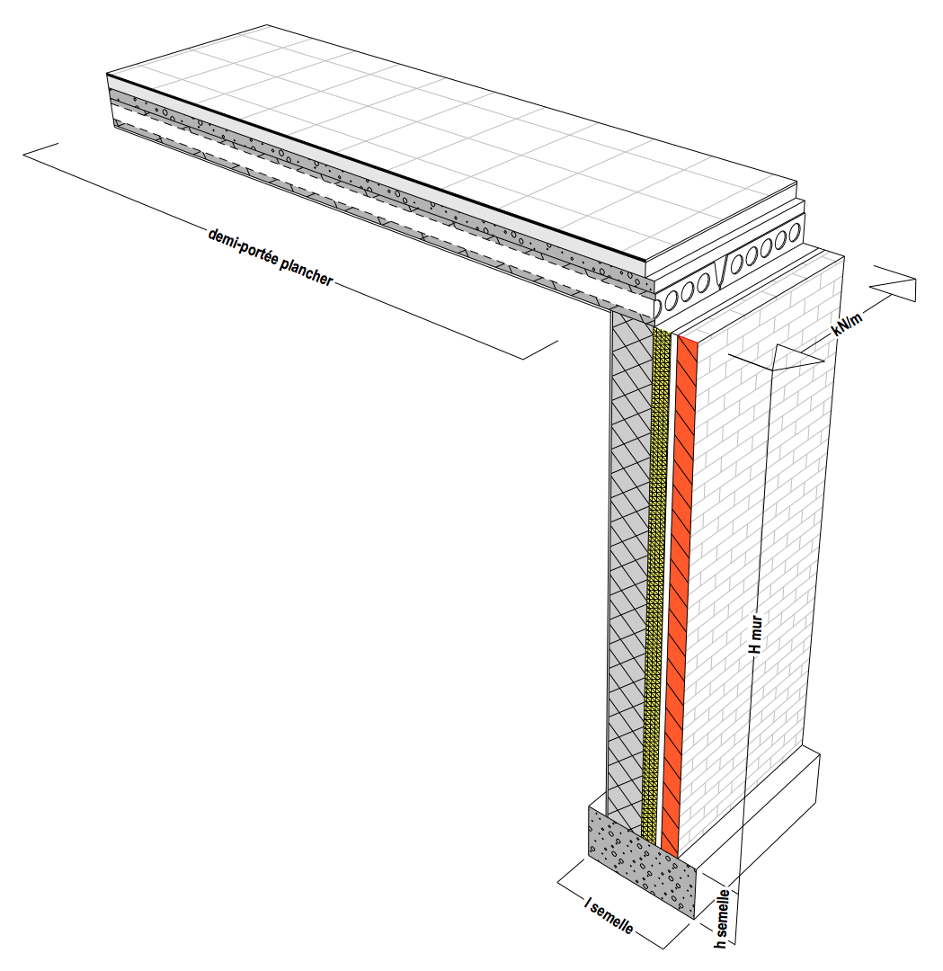
PLANCHER | carrelage |  |  | 0.010 | x | 27.0 | ◼︎◼︎◼︎◼︎◼︎◼︎◼︎◼︎◼︎◼︎◼︎◼︎◼︎◼︎◼︎◼︎◼︎◼︎◼︎◼︎◼︎◼︎◼︎◼︎◼︎◼︎◼︎ | = | 0.27 | 5%
 | chape |  |  | 0.060 | x | 22.0 | ◼︎◼︎◼︎◼︎◼︎◼︎◼︎◼︎◼︎◼︎◼︎◼︎◼︎◼︎◼︎◼︎◼︎◼︎◼︎◼︎◼︎◼︎ | = | 1.32 | ◼︎◼︎ 24%
 | table de compression |  |  | 0.060 | x | 25.0 | ◼︎◼︎◼︎◼︎◼︎◼︎◼︎◼︎◼︎◼︎◼︎◼︎◼︎◼︎◼︎◼︎◼︎◼︎◼︎◼︎◼︎◼︎◼︎◼︎◼︎ | = | 1.50 | ◼︎◼︎◼︎ 27%
 | hourdis |  |  |  |  |  |  | = | 2.40 | ◼︎◼︎◼︎◼︎ 43%
 | plafonnage |  |  | 0.010 | x | 10.0 | ◼︎◼︎◼︎◼︎◼︎◼︎◼︎◼︎◼︎◼︎ | = | 0.10 | 2%
 |  |  |  |  | x |  |  | = | 0.00 | 0%
 |  |  |  |  | x |  |  | = | 0.00 | 0%
 |  |  |  |  | x |  |  | = | 0.00 | 0%

 |  |  |  |  |  |  | TOTAL poids propre |  | 5.59 |  | x | 3 | = | 16.77 | ◼︎◼︎◼︎◼︎ 44%

 |  |  |  |  |  |  | surcharge d'exploitation |  | 2.00 |  | x | 3 | = | 6.00 | ◼︎◼︎ 16%

MUR | briques perforées 9 cm |  |  | 0.09 | x | 18.0 | ◼︎◼︎◼︎◼︎◼︎◼︎◼︎◼︎◼︎◼︎◼︎◼︎◼︎◼︎◼︎◼︎◼︎◼︎ |  | 1.62 | ◼︎◼︎◼︎◼︎ 37%
 | vide d'air |  |  | 0.03 | x |  |  |  | 0.00 | 0%
 | blocs de béton creux |  |  | 0.19 | x | 14.0 | ◼︎◼︎◼︎◼︎◼︎◼︎◼︎◼︎◼︎◼︎◼︎◼︎◼︎◼︎ |  | 2.66 | ◼︎◼︎◼︎◼︎◼︎◼︎ 61%
 | plafonnage |  |  | 0.01 | x | 10.0 | ◼︎◼︎◼︎◼︎◼︎◼︎◼︎◼︎◼︎◼︎ |  | 0.10 | 2%
 |  |  |  |  | x |  |  |  | 0.00 | 0%
 |  |  |  |  | x |  |  |  | 0.00 | 0%
 |  |  |  |  | x |  |  |  | 0.00 | 0%
 |  |  |  |  | x |  |  |  | 0.00 | 0%

 |  |  |  |  |  |  | poids propre |  | 4.38 |  | x | 2.5 | = | 10.95 | ◼︎◼︎◼︎ 29%

FONDATION
 | béton armé | 0,6 m x 0,3 m = 0,18 m2 |  |  | x | 25.0 | ◼︎◼︎◼︎◼︎◼︎◼︎◼︎◼︎◼︎◼︎◼︎◼︎◼︎◼︎◼︎◼︎◼︎◼︎◼︎◼︎◼︎◼︎◼︎◼︎◼︎ |  |  |  |  |  | = | 4.50 | ◼︎ 12%

 |  |  |  |  |  |  |  |  |  |  |  | TOTAL POIDS PROPRE |  | 32.22 | ◼︎◼︎◼︎◼︎◼︎◼︎◼︎◼︎ 84%
 |  |  |  |  |  |  |  |  |  |  |  | TOTAL SURCHARGE |  | 6.00 | ◼︎◼︎ 16%

 |  |  |  |  |  |  |  |  |  |  |  | TOTAL GENERAL |  | 38.22 | kN/m | ÷ | 0.6 | = | 63.70 | 0.64 | 0.06

DC2 plancher bois
DONNEES | portée du plancher | L | 6 | m
 | hauteur du mur | H | 2.5 | m
 | surcharge d'exploitation | habitation | 2 | kN/m2
 | largeur de semelle | l | 0.6 | m
 | hauteur de semelle | h | 0.3 | m

 |  | section | épaisseur équivalente d'un élément discontinu = section (hxb) ÷ entraxe | épaisseur |  | poids volumique |  |  | poids surfacique |  |  | demi-portée du plancher OU hauteur du mur |  | poids linéique ( ≡ tranche d'un mètre) |  |  | largeur de semelle |  | contrainte sur le sol
 |  | m2 | m | m |  | kN/m3 |  |  | kN/m2 |  |  | m |  | kN/m |  |  | m |  | kN/m2 | daN/cm2 (~kg/cm2) | N/mm2 ou MPa

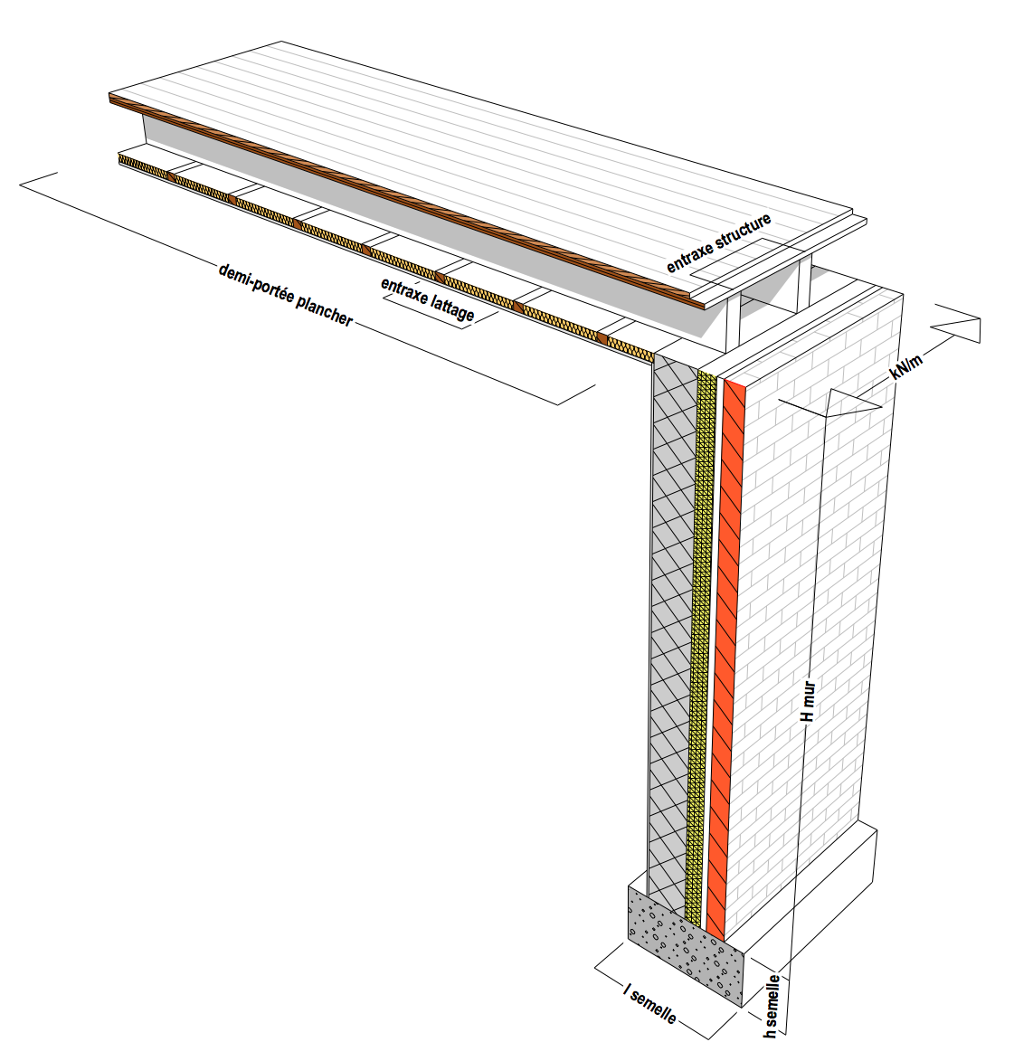
PLANCHER | plancher de finition 21 mm |  |  | 0.021 | x | 8.8 | ◼︎◼︎◼︎◼︎◼︎◼︎◼︎◼︎◼︎ | = | 0.18 | ◼︎◼︎ 24%
 | panneautage OSB 22 mm |  |  | 0.022 | x | 6.1 | ◼︎◼︎◼︎◼︎◼︎◼︎ | = | 0.13 | ◼︎◼︎ 18%
 | structure bois 8/23 en SRN entraxe 40 cm |  | 0,225 m x 0,075 m ÷ entraxe de 0,4 m ➔ | 0.042 | x | 5.6 | ◼︎◼︎◼︎◼︎◼︎◼︎ | = | 0.24 | ◼︎◼︎◼︎ 31%
 | isolant 30 mm |  |  | 0.030 | x | 0.5 | ◼︎ | = | 0.02 | 2%
 | lattage 40x30mm entraxe 40 cm |  | 0,03 m x 0,04 m ÷ entraxe de 0,4 m ➔ | 0.003 | x | 5.6 | ◼︎◼︎◼︎◼︎◼︎◼︎ | = | 0.02 | 2%
 | plaque de plâtre |  |  | 0.013 | x | 13.3 | ◼︎◼︎◼︎◼︎◼︎◼︎◼︎◼︎◼︎◼︎◼︎◼︎◼︎ | = | 0.17 | ◼︎◼︎ 23%
 |  |  |  |  | x |  |  | = | 0.00 | 0%
 |  |  |  |  | x |  |  | = | 0.00 | 0%

 |  |  |  |  |  |  | TOTAL poids propre |  | 0.76 |  | x | 3 | = | 2.28 | ◼︎ 10%

 |  |  |  |  |  |  | surcharge d'exploitation |  | 2.00 |  | x | 3 | = | 6.00 | ◼︎◼︎◼︎ 25%

MUR | briques perforées 9 cm |  |  | 0.09 | x | 18.0 | ◼︎◼︎◼︎◼︎◼︎◼︎◼︎◼︎◼︎◼︎◼︎◼︎◼︎◼︎◼︎◼︎◼︎◼︎ |  | 1.62 | ◼︎◼︎◼︎◼︎ 37%
 | vide d'air |  |  | 0.03 | x |  |  |  | 0.00 | 0%
 | blocs de béton creux |  |  | 0.19 | x | 14.0 | ◼︎◼︎◼︎◼︎◼︎◼︎◼︎◼︎◼︎◼︎◼︎◼︎◼︎◼︎ |  | 2.66 | ◼︎◼︎◼︎◼︎◼︎◼︎ 61%
 | plafonnage |  |  | 0.01 | x | 10.0 | ◼︎◼︎◼︎◼︎◼︎◼︎◼︎◼︎◼︎◼︎ |  | 0.10 | 2%
 |  |  |  |  | x |  |  |  | 0.00 | 0%
 |  |  |  |  | x |  |  |  | 0.00 | 0%
 |  |  |  |  | x |  |  |  | 0.00 | 0%
 |  |  |  |  | x |  |  |  | 0.00 | 0%

 |  |  |  |  |  |  | poids propre |  | 4.38 |  | x | 2.5 | = | 10.95 | ◼︎◼︎◼︎◼︎◼︎ 46%

FONDATION
 | béton armé | 0,6 m x 0,3 m = 0,18 m2 |  |  | x | 25.0 | ◼︎◼︎◼︎◼︎◼︎◼︎◼︎◼︎◼︎◼︎◼︎◼︎◼︎◼︎◼︎◼︎◼︎◼︎◼︎◼︎◼︎◼︎◼︎◼︎◼︎ |  |  |  |  |  | = | 4.50 | ◼︎◼︎ 19%

 |  |  |  |  |  |  |  |  |  |  |  | TOTAL POIDS PROPRE |  | 17.73 | ◼︎◼︎◼︎◼︎◼︎◼︎◼︎ 75%
 |  |  |  |  |  |  |  |  |  |  |  | TOTAL SURCHARGE |  | 6.00 | ◼︎◼︎◼︎ 25%

 |  |  |  |  |  |  |  |  |  |  |  | TOTAL GENERAL |  | 23.73 | kN/m | ÷ | 0.6 | = | 39.55 | 0.40 | 0.04

